Sheet1
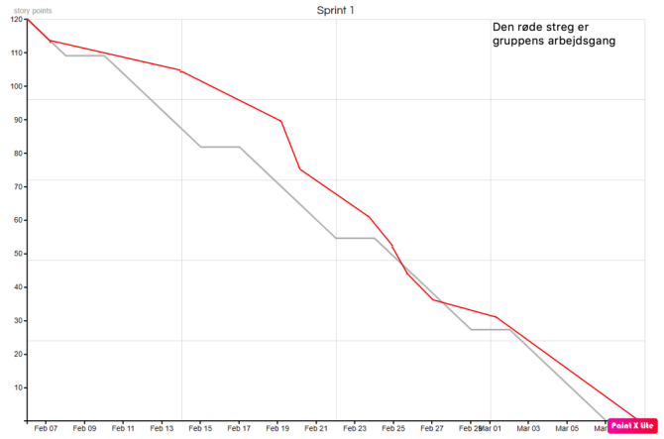
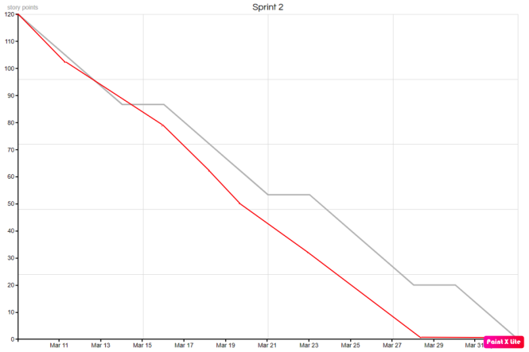
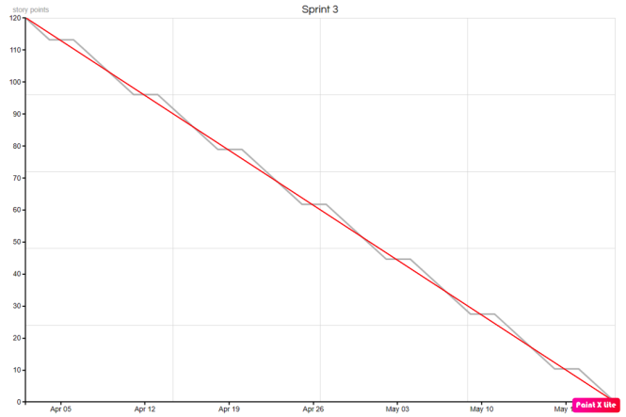
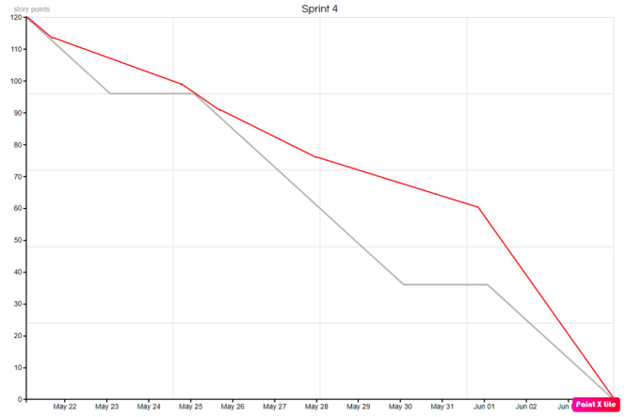
Product backlog
ID | Priority | Backlog item | Som | Vil jeg kunne | For at | Sprint | Estimering in story | Ejer | Kommentar
1 | 140 | Tilføj produkter | Admin | Tilføje produkter | Opdatere shoppen | 3 | 1.875
2 | 140 | Ret produkt | Admin | Rette produktoplysninger | Opdatere produkter og lagerstatus | 3 | 1.875
3 | 140 | Slet produkt | Admin | Slette udgåede produkter | Opdatere shoppen | 3 | 1.875
4 | 140 | Se produktinfo | Slutbruger | Se produktoplysninger og lagerstatus | få en beskrivelse af produkter og inventar | 3 | 1.875 |  | Sammenlagt tager Crud'et 1 dag, så 7.5 / 4
5 | 100 | Opret konto | Slutbruger | Lave en konto med kontakt & leveringsoplysninger | Købe produkter og få hjælp til disse | 3 | 1.875
6 | 100 | Rediger konto | Slutbruger | Opdatere kundeoplysninger | Fuldføre fremtidige køb korrekt. | 3 | 1.875
7 | 80 | Opsige konto | Slutbruger | Sende opsigelse til admin | Diverse årsager | 3 | 1.875
8 | 100 | Slet konto | Admin | Slet kundeoplysninger | Gennemføre opsigelser | 3 | 1.875 |  | Sammenlagt tager 1 CRUD,1 dag, så 7.5 / 4
9 | 100 | Opret medarbejder | Admin | Oprette medarbejder | Til nye frisørere | 3 | 1.875 |  | Kan gøres gennem mysql
10 | 100 | Slet medarbejder | Admin | Slet medarbejder | Fjerne tidl. frisøres adgang til systemet | 3 | 1.875
11 | 100 | Ret medarbejder | Admin | Rette loginoplysninger | Sikre systemet | 3 | 1.875
12 | 50 | Uploade betingelser | Admin | Uploade leverings/købs/returret/privatlivs oplysninger/betingelser | Informere slutbrugeren | 3 | 1.875 |  | Sammenlagt tager 1 CRUD,1 dag, så 7.5 / 4
13 | 50 | Slette betingelser | Admin | Slette gamle betingelser og erstatte dem med opdaterede | Opdatere shoppen | 3 | 7.5
14 | 150 | Salon & booking link | Slutbruger | Vende tilbage til frisørsalonens siden eller bookingsystemet | se tilbud eller booke en tid | 3 | 3.75
15 | 100 | Tilføj produkt til kurv | Slutbruger | Tilføje et produkt til min kurv | Købe produktet | 3 | 5
16 | 100 | Fjern produkt fra kurv | Slutbruger | Fjerne produkt(er) fra min kurv | Bestemme hvad jeg vil købe | 3 | 5
17 | 100 | Ret antal af produkt i kurv | Slutbruger | Rette antal af et produkt i kurven | Købe flere eller færre antal af et produkt | 3 | 5
18 | 100 | Tømme kurven | Slutbruger | Tømme kurven | Starte forfra med min shopping | 3 | 5
19 | 110 | Gennemfør køb | Slutbruger | Gennemføre et køb efter jeg har tilføjet de korrekte varer til kurven | Købe produkter | 3 | 5
20 | 120 | Vælge betalingsform | Slutbruger | Vælge betalingsform, kortbetaling eller mobilepay | Fuldføre købet | 3 | 5 |  | Vi har anslået det vil tage 4 persondage at implementere kurven og betaling
21 | 100 | Log ind | Admin | Logge ind på admin | Foretage ændringer | 3 | 3.75
22 | 100 | Logge ud | Admin | Logge af admin | Hvis en anden skal bruge enheden | 3 | 3.75 |  | Hel dag, vi skal implementere Spring Security
23 | 90 | Gendanne kodeord | Slutbruger | Gendanne slutbruger's kodeord med e-mail | Få adgang til kontoen igen | 3 | 7.5 |  | Hel dag, fordi det er noget vi ikke har lært
24 | 50 | Se købshistorik | Slutbruger | Se tidligere køb foretaget på slutbruger |  | 3 | 3.75
25 | 80 | Ændre logo | Admin | Opdatere shoppen's logo i headeren og sætte favicon | Opdatere shoppens udscene | 3 | 15 |  | 2 dage for ny fileupload side, evt. understøtte .ico filer eller konvertere til det.
26 | 90 | Tilmeld nyhedsbrev | Slutbruger | Tilmelde nyhedsbrevet | De nyeste tilbud og oplysninger | 3 | 3.75
27 | 90 | Afmeld nyhedsbrev | Admin | Afmelde nyhedsbrevet | Få mindre mail | 3 | 3.75
28 | 90 | Få abonnenter | Admin | Få en liste over alle e-mails tilmeldt nyhedsbrevet | Sende nyhedsbrev | 3 | 3.75
29 | 70 | Send nyhedsbrev | Admin | Send nyhedsbrev | Oplyse slutbrugerne om det nyeste | 3 | 3.75 |  | Nyhedsbrevet tager 2 dage, (7.5*2)/4
30 | 80 | Butiks-information | Slutbruger | Se åbningtider, beskrivelse, kontaktoplysninger, tlf nr osv. | for at kontakte virksomheden eller booke tid | 3 | 7.5 |  | 1 dag, lave brugervenligt design, f.eks. med editor i browseren
31 | 150 | Forretningsgrundlag | Gruppe |  |  | 1 | 7.5 | Des
32 | 200 | Krav indsamling | Gruppe |  |  | 1 | 7.5 | Des
33 | 130 | Sprint og mødeplanlægning | Gruppe |  |  | 1 | 7.5 | Alex
34 | 200 | Risikoanalyse | Gruppe |  |  | 1 | 15 | Des & Ali
35 | 200 | Feasibility Study | Gruppe |  |  | 1 | 15 | Ali
36 | 150 | S.W.O.T-analyse | Gruppe |  |  | 1 | 7.5 | Ali
37 | 80 | Interessant-analyse | Gruppe |  |  | 1 | 7.5 | Alex
38 | 140 | Projektstyring | Gruppe |  |  | 1 | 7.5 | Wajid
39 | 160 | FURPS | Gruppe |  |  | 1 | 7.5 | Desi
40 | 180 | Afgrænsning | Gruppe |  |  | 1 | 7.5 | Alex
41 | 130 | Gennemgå sprint 1 og planlæg sprint 2 | Gruppe |  |  | 1 | 30 | Alle | 0
42 | 160 | User stories | Gruppe |  |  | 2 | 17.5 | Ali & Des
43 | 150 | Domain model | Gruppe |  |  | 2 | 25 | Ali
44 | 150 | Entity relation diagram | Gruppe |  |  | 2 | 17.5 | Wajid
45 | 100 | System sequence diagram | Gruppe |  |  | 2 | 10 | Alex | Antal sprint 2
46 | 100 | Sequence diagram | Gruppe |  |  | 2 | 17.5 | Alex | 0
47 | 120 | 2. Rettelse af Rapport | Gruppe |  |  | 2 | 32.5 | Des
48 | 130 | Vejledning | Gruppe |  |  | 4 | 7.5 | Ali,Alex,Wajid
49 | 150 | Class diagram | Gruppe |  |  | 2 | 15 | Wajid
50 | 90 | Implementering | Gruppe |  |  | 4 | 7.5 | Alex
51 | 200 | Rettelse af rapport | Gruppe |  |  | 4 | 60 | Alle
52 | 150 | Accepttest | Gruppe |  |  | 4 | 15 | Des
53 | 200 | Konklusion | Gruppe |  |  | 4 | 15 | Alle | 0

Gantt Chart Template
WBS | Scrum Master | TASK | START | END
1 |  | Sprint 1 | 2020-02-06 | 2020-03-05
1.1 |  | Planlægning af projektet | 2020-02-06 | 2020-02-07
1.2 |  | Problemformulering | 2020-02-09 | 2020-02-14
1.3 |  | Krav & Furps+ | 2020-02-17 | 2020-02-19
1.3.1 |  | Forretningsgrundlag | 2020-02-19 | 2020-02-20
1.3.2 |  | Feasibility Study | 2020-02-20 | 2020-02-24
1.3.3 |  | S.W.O.T-analyse | 2020-02-24 | 2020-02-25
1.3.4 |  | Interessant-analyse | 2020-02-25 | 2020-02-26
1.5 |  | Projektstyring | 2020-02-27 | 2020-02-28
1.6 |  | Risikoanalyse | 2020-03-02 | 2020-02-04
1.7 |  | Afgrænsning | 2020-03-02 | 2020-03-03
1.8 |  | Gennemgå sprint 1 og planlæg sprint 2 | 2020-03-03 | 2020-03-09
2 |  | Sprint 2 | 2020-03-09 | 2020-04-02
2.1 |  | User stories | 2020-03-09 | 2020-03-11
2.1.1 |  | Domain model | 2020-03-11 | 2020-03-16
2.1.2 |  | Entity relation diagram | 2020-03-16 | 2020-03-18
2.1.3 |  | System sequence diagram | 2020-03-18 | 2020-03-19
2.1.4 |  | Sequence diagram | 2020-03-19 | 2020-03-23
2.2 |  | 1. Rettelse af Rapport | 2020-03-23 | 2020-03-28
3 |  | Sprint 3 | 2020-04-02 | 21 maj 2020
3.1 |  | Kode Impentering | 2020-04-02 | 21 maj 2020
4 |  | Sprint 4 | 21 maj 2020 | 2020-06-04
4.1 |  | Vejledning | 21 maj 2020 | 22 maj 2020
4.1.1 |  | Class diagram | 22 maj 2020 | 25 maj 2020
4.1.2 |  | Implementering | 25 maj 2020 | 26 maj 2020
4.1.3 |  | Accepttest | 26 maj 2020 | 28 maj 2020
4.1.4 |  | Konklusion | 28 maj 2020 | 2020-06-01
4.1.5 |  | Rettelse af rapport | 28 maj 2020 | 2020-06-04

